Karte
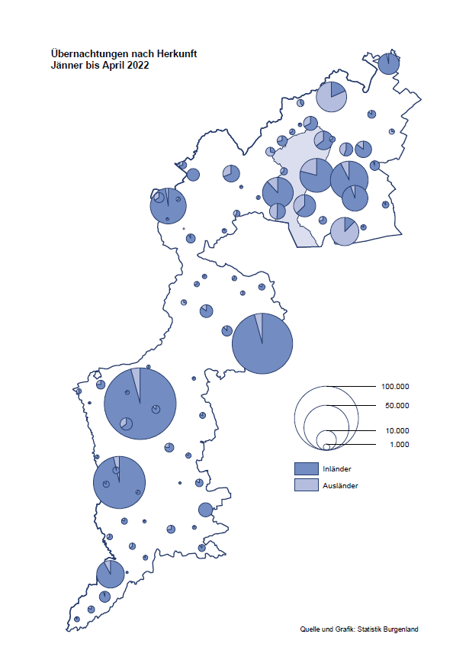

Bgld
Ankünfte nach Unterkunftsart |  |  |  |  |  |  |  | Übernachtungen nach Unterkunftsart |  |  |  |  |  |  |  | Daten für Grafik 2:
April 2022 |  |  |  |  |  |  |  | April 2022 |  |  |  |  |  |  |  |  | Monat | 2022 | 2021 | Ø 2011-2021 | 2021 | 2020 | 2019 | 2018 | 2017 | 2016 | 2015 | 2014 | 2013 | 2012 | 2011

Unterkunftsart | Ankünfte |  |  |  |  |  |  | Unterkunftsart | Übernachtungen |  |  |  |  |  |  |  |  | 602,310 | 2,510,061 | 2,883,826 | 2,510,061 | 2,287,961 | 3,144,232 | 3,050,564 | 3,092,657 | 3,084,025 | 2,914,691 | 2,912,637 | 2,853,243 | 2,938,655 | 2,933,357
 | Inländer |  | Ausländer |  | insgesamt |  |  |  | Inländer |  | Ausländer |  | insgesamt
 | 2021 | 2022 | 2021 | 2022 | 2021 | 2022 | % |  | 2021 | 2022 | 2021 | 2022 | 2021 | 2022 | % | Jänner | 1 | 115,620 | 29,476 | 128,877 | 29,476 | 145,353 | 142,561 | 145,246 | 145,386 | 144,674 | 134,038 | 133,981 | 132,179 | 136,230 | 128,519
 |  |  |  |  |  |  |  |  |  |  |  |  |  |  |  | Feber | 2 | 121,086 | 34,472 | 130,386 | 34,472 | 151,431 | 140,588 | 142,295 | 142,728 | 145,581 | 135,782 | 142,631 | 131,305 | 135,387 | 132,050
Burgenland | 6,623 | 66,645 | 1,390 | 14,342 | 8,013 | 80,987 |  | Burgenland | 42,589 | 183,117 | 7,696 | 44,123 | 50,285 | 227,240 |  | März | 3 | 138,364 | 45,792 | 138,154 | 45,792 | 64,358 | 163,253 | 168,732 | 155,317 | 173,021 | 148,988 | 147,200 | 164,265 | 148,907 | 139,865
Gewerbl. Beherbergungsbetrieb | 2,846 | 50,719 | 1,026 | 10,343 | 3,872 | 61,062 |  | Gewerbl. Beherbergungsbetrieb | 9,769 | 115,443 | 5,743 | 29,369 | 15,512 | 144,812 |  | April | 4 | 227,240 | 50,285 | 180,435 | 50,285 | 5,072 | 244,826 | 224,025 | 232,034 | 202,440 | 201,029 | 212,756 | 185,187 | 215,698 | 211,430
5/4-Stern | 647 | 35,475 | 320 | 5,070 | 967 | 40,545 |  | 5/4-Stern | 2,861 | 83,905 | 1,143 | 17,001 | 4,004 | 100,906 |  | Mai | 5 |  | 158,476 | 255,706 | 158,476 | 46,179 | 283,418 | 306,488 | 278,950 | 328,809 | 292,559 | 285,056 | 297,188 | 278,023 | 257,616
3-Stern | 1,914 | 12,698 | 464 | 3,232 | 2,378 | 15,930 |  | 3-Stern | 5,613 | 26,809 | 1,667 | 8,619 | 7,280 | 35,428 |  | Juni | 6 |  | 333,648 | 310,539 | 333,648 | 233,437 | 353,757 | 312,160 | 347,452 | 298,750 | 304,686 | 319,646 | 276,693 | 292,628 | 343,074
2/1-Stern | 285 | 2,546 | 242 | 2,041 | 527 | 4,587 |  | 2/1-Stern | 1,295 | 4,729 | 2,933 | 3,749 | 4,228 | 8,478 |  | Juli | 7 |  | 472,159 | 428,075 | 472,159 | 447,640 | 430,134 | 431,967 | 436,808 | 437,717 | 417,086 | 403,168 | 408,674 | 409,575 | 413,893
Privatquartier nicht auf Bauernhof | 256 | 2,321 | 133 | 726 | 389 | 3,047 |  | Privatquartier nicht auf Bauernhof | 703 | 5,144 | 503 | 2,308 | 1,206 | 7,452 |  | Aug | 8 |  | 557,336 | 510,964 | 557,336 | 546,671 | 513,292 | 486,508 | 503,565 | 510,434 | 483,048 | 494,104 | 488,499 | 519,743 | 517,405
Privatquartier auf Bauernhof | 60 | 1,128 | 23 | 314 | 83 | 1,442 |  | Privatquartier auf Bauernhof | 111 | 2,552 | 85 | 1,114 | 196 | 3,666 |  | Sept | 9 |  | 360,851 | 301,237 | 360,851 | 369,853 | 301,838 | 294,404 | 306,558 | 299,008 | 282,739 | 260,716 | 264,879 | 291,135 | 281,631
Campingplatz | 1,681 | 6,531 | 8 | 1,304 | 1,689 | 7,835 |  | Campingplatz | 3,362 | 20,306 | 16 | 4,059 | 3,378 | 24,365 |  | Okt | 10 |  | 257,755 | 216,114 | 257,755 | 203,553 | 225,667 | 217,367 | 218,450 | 217,470 | 203,272 | 206,019 | 203,858 | 211,959 | 211,883
Kurheim der Sozialvers.träger | 340 | 403 | 0 | 1 | 340 | 404 |  | Kurheim der Sozialvers.träger | 9,189 | 9,649 | 21 | 17 | 9,210 | 9,666 |  | Nov | 11 |  | 126,150 | 161,562 | 126,150 | 46,036 | 193,867 | 183,958 | 181,241 | 179,370 | 171,475 | 171,477 | 179,421 | 179,009 | 165,174
Private und öffentliche Kurheime | 1,117 | 1,027 | 9 | 20 | 1,126 | 1,047 |  | Private und öffentliche Kurheime | 18,222 | 18,959 | 87 | 226 | 18,309 | 19,185 |  | Dez | 12 |  | 83,661 | 121,777 | 83,661 | 28,378 | 151,031 | 137,414 | 144,168 | 146,751 | 139,989 | 135,883 | 121,095 | 120,361 | 130,817
Jugendherberge | 57 | 210 | 15 | 3 | 72 | 213 |  | Jugendherberge | 93 | 228 | 100 | 6 | 193 | 234
Ferienwohnung, Ferienhaus | 188 | 3,893 | 175 | 1,556 | 363 | 5,449 |  | Ferienwohnung, Ferienhaus | 964 | 9,752 | 1,137 | 6,764 | 2,101 | 16,516 |  | Überschrift1: | Übernachtungen im Burgenland 2015
Sonstige Unterkunft | 78 | 413 | 1 | 75 | 79 | 488 |  | Sonstige Unterkunft | 176 | 1,084 | 4 | 260 | 180 | 1,344 |  | Überschrift2: | im Vergleich zu 2015 und Ø 2005-2015

Übernachtungen im April nach Unterkunftsarten
Übernachtungen nach Monaten
 | Ø 2011-2021 | 2021 | 2022
Jänner | 128,877 | 29,476 | 115,620
Feber | 130,386 | 34,472 | 121,086
März | 138,154 | 45,792 | 138,364
April | 180,435 | 50,285 | 227,240
Mai | 255,706 | 158,476
Juni | 310,539 | 333,648
Juli | 428,075 | 472,159
Aug | 510,964 | 557,336
Sept | 301,237 | 360,851
Okt | 216,114 | 257,755
Nov | 161,562 | 126,150
Dez | 121,777 | 83,661
 |  |  |  |  |  |  |  |  |  |  |  |  |  |  |  | Daten für Grafik 1:
 |  |  |  |  |  |  |  |  |  |  |  |  |  |  |  |  | 2022 | 2021
 |  |  |  |  |  |  |  |  |  |  |  |  |  |  |  | 5/4-Stern | 100,906 | 4,004
 |  |  |  |  |  |  |  |  |  |  |  |  |  |  |  | 3-Stern | 35,428 | 7,280
 |  |  |  |  |  |  |  |  |  |  |  |  |  |  |  | 2/1-Stern | 8,478 | 4,228
 |  |  |  |  |  |  |  |  |  |  |  |  |  |  |  | Privatquartier | 11,118 | 1,402
 |  |  |  |  |  |  |  |  |  |  |  |  |  |  |  | Campingplatz | 24,365 | 3,378
 |  |  |  |  |  |  |  |  |  |  |  |  |  |  |  | Kurheim, Erhol. | 28,851 | 27,519
 |  |  |  |  |  |  |  |  |  |  |  |  |  |  |  | Sonst. Unterk. | 18,094 | 2,474

 |  |  |  |  |  |  |  |  |  |  |  |  |  |  |  | Kontrolle | 227,240 | 50,285

Gemeinde20
Die 20 Gemeinden mit den meisten Übernachtungen
April 2022

Gemeinde | Ankünfte |  |  | Übernachtungen
 | 2021 | 2022 | % | 2021 | 2022 | %

Bad Tatzmannsdorf | 762 | 8,775 |  | 14,187 | 34,692
Lutzmannsburg | 40 | 11,706 |  | 181 | 27,650
Podersdorf am See | 1,720 | 9,233 |  | 3,489 | 26,613
Stegersbach | 46 | 7,082 |  | 171 | 18,454
Rust | 168 | 4,013 |  | 3,353 | 11,099
Frauenkirchen | 54 | 5,510 |  | 120 | 10,950
Illmitz | 29 | 3,182 |  | 50 | 9,615
Bad Sauerbrunn | 504 | 609 |  | 5,879 | 8,658
Pamhagen | 0 | 1,613 |  | 0 | 8,062
Jennersdorf | 143 | 3,318 |  | 328 | 7,188
Parndorf | 579 | 4,368 |  | 2,477 | 6,527
Mörbisch am See | 18 | 1,809 |  | 65 | 5,280
Sankt Andrä am Zicksee | 193 | 531 |  | 3,494 | 4,773
Neusiedl am See | 254 | 1,829 |  | 883 | 4,222
Jois | 119 | 1,237 |  | 352 | 3,024
Kittsee | 128 | 145 |  | 2,776 | 2,946
Eisenstadt | 305 | 1,071 |  | 913 | 2,080
Gols | 48 | 883 |  | 450 | 2,045
Purbach am Neusiedler See | 4 | 712 |  | 12 | 1,924
Mönchhof | 185 | 274 |  | 1,634 | 1,898

Die 10 Gemeinden mit den meisten Übernachtungen im April
 |  |  |  |  |  |  |  | Daten für Grafik: | 2021 | 2022 | 2021 | 2022
 |  |  |  |  |  |  | 1 | Bad Tatzmannsdorf | 14,187 | 34,692 | 63.0 | 54.0
 |  |  |  |  |  |  | 2 | Lutzmannsburg | 181 | 27,650 | 0.8 | 43.0
 |  |  |  |  |  |  | 3 | Podersdorf am See | 3,489 | 26,613 | 15.5 | 41.4
 |  |  |  |  |  |  | 4 | Stegersbach | 171 | 18,454 | 0.8 | 28.7
 |  |  |  |  |  |  | 5 | Rust | 3,353 | 11,099 | 14.9 | 17.3
 |  |  |  |  |  |  | 6 | Frauenkirchen | 120 | 10,950 | 0.5 | 17.0
 |  |  |  |  |  |  | 7 | Illmitz | 50 | 9,615 | 0.2 | 15.0
 |  |  |  |  |  |  | 8 | Bad Sauerbrunn | 5,879 | 8,658 | 26.1 | 13.5
 |  |  |  |  |  |  | 9 | Pamhagen | 0 | 8,062 | 0.0 | 12.5
 |  |  |  |  |  |  | 10 | Jennersdorf | 328 | 7,188 | 1.5 | 11.2
 |  |  |  |  |  |  |  | restliche Gemeinden | 22,527 | 64,259 | 100.0 | 100.0

 |  |  |  |  |  |  |  | Insgesamt | 50,285 | 227,240

